Sheet1
2022 年 7 月车辆里程记录表
部门：营销中心 |  |  | 申请人：孙文杰 |  | 申请日期： 2022 年 8 月 1 日
车辆品牌及车型：速腾 |  |  | 车辆排量：1.4T |  | 核定里程单价：0.80□ 1.00□ （CNY）
序号 | 日期 | 出发地 | 目的地 | 因公事由 | 起始里程数 | 终止里程数 | 里程数 | 备注
1 | 2022.7.28-29 | 公司 | 廊坊 | 接北奔客户 | 13152 | 13726 | 574
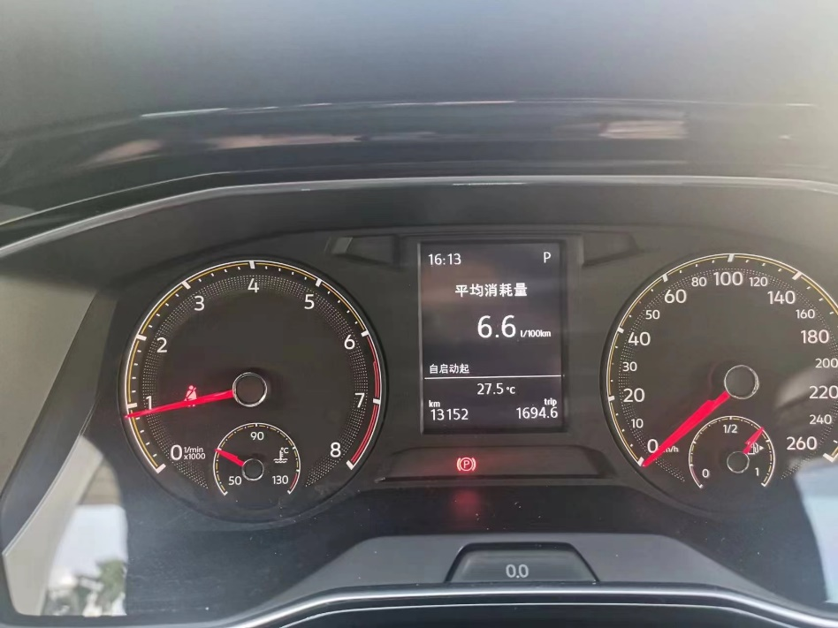
2
3
4
5
6
7
8
9
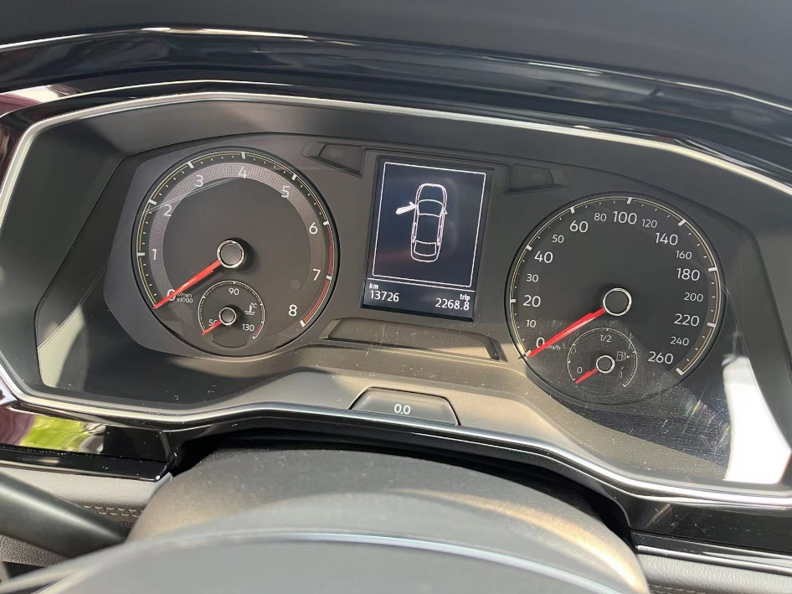
10
11
12
13
14
15
16
17
18 | 核定里程金额合计 |  | 459.2 | 核定里程合计 |  |  | 574
备注： 1、营销中心人员车辆使用申请仅限在北京市范围内因公业务需要产生的私车公用费用； 2、所有人员使用个人车辆外出办事往返公里数超过200km需提前向集团办公室报备，经批准后方可携私车出行，未报备者不予报销公里数； 3、报销的加油费核算标准以公司最新颁布的管理规定为准； 4、公里数核定办法：按照钉钉打卡的位置为核算依据； 5、需要报销加油费的员工，需要在每月5日前将此表格交给本部门预算员处； 6、如发现虚报公里数等情况，一经查处，将取消报销资格。

